Sheet1
Hình ảnh | Số hiệu | Tên biển báo | Nội dung | Mức phạt
 | 101 | Đường cấm | Dể báo đường cấm tất cả các loại xe (cơ giới và thô sơ) đi lại cả hai hướng, trừ các xe được ưu tiên theo luật lệ nhà nước quy định ư Nếu đường cấm vì lý do đường, cầu bị tắc thì biển cấm ở giữa phần xe chạy kèm theo có hàng rào chắn ngang trước phần xe chạy. Các xe được ưu tiên cũng không được phép đi vào. ư Nếu đường cấm vì những lý do khác nhưng cầu, đường vẫn sử dụng được thì biển đặt ở giữa đường nhưng không đặt gác chắn. Nếu phần xe chạy quá hẹp, biển đặt ở giữa phần xe chạy sẽ làm cản trở những xe được phép ra vào đường cấm thì đặt biển ở mép phần xe chạy
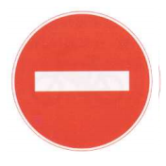 | 102 | Cấm đi ngược chiều | a) Để báo đường cấm tất cả các loại xe (cơ giới và thô sơ) đi vào theo chiều đặt biển, trừ các xe được ưu tiên theo luật lệ nhà nướcquy định, phải đặt biển số 102 "Cấm đi ngược chiều". Đối với người đi bộ được phép đi trên vỉa hè hoặc lề đường nếu không có vỉa hè. b) Chiều đi ngược lại với chiều đặt biển 102 là lốiđi thuận chiều
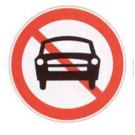 | 103a | Cấm ôtô | Để báo đường cấm tất cả các loại xe cơ giới kể cả môtô 3 bánh có thùng đi qua, trừ môtô hai bánh, xe gắn máy và các xe được ưu tiên theo luật lệ nhà nước quy định
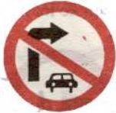 | 103b | Cấm ôtô rẽ phải | Để báo đường cấm tất cả các loại xe cơ giới kể cả môtô 3 bánh có thùng rẽ phải, trừ môtô hai bánh, xe gắn máy và các xe được ưu tiên theo luật lệ nhà nước quy định
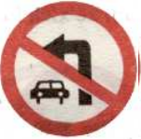 | 103c | Cấm ôtô rẽ trái | Để báo đường cấm tất cả các loại xe cơ giới kể cả môtô 3 bánh có thùng rẽ phải, trừ môtô hai bánh, xe gắn máy và các xe được ưu tiên theo luật lệ nhà nước quy định
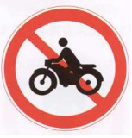 | 104 | Cấm mô tô | Để báo đường cấm tất cả các loại môtô đi qua, trừ các xe môtô được ưu tiên theo luật lệ nhà nước quy định
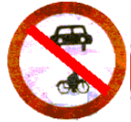 | 105 | Cấm ôtô và môtô | Để báo đường cấm tất cả các loại xe cơ giới và môtôđi qua trừ xe gắn máy và các xe được ưu tiên theo luật lệ nhà nước quy định
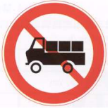 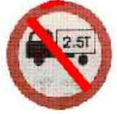 | 106 | Cấm ôtô tải | a) Để báo đường cấm tất cả các loại ôtô tải có trọng lượng lớn nhất cho phép (bao gồm trọng lượng xe và hàng) trên 3,5Tấn đi qua trừ các xe được ưu tiên theo luật lệ nhà nước quy định. Biển có hiệu lực cấm đối với cả máy kéo và các xe máy thi công chuyên dùng đi vào đoạn đường đặt biển b) Nếu trên biển quy định trọng tải (chữ số tấn ghibằng màu trắng trên hình vẽ xe) thì chỉ cấm những ôtô nào có trọng lượng lớn nhất cho phép vượt quá con số đa quy định
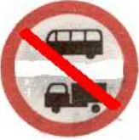 | 107 | Cấm ôtô khách và ôtô tải | Để báo đường cấm ôtô chở hành khách và các loại ôtôtải có trọng lượng lớn nhất cho phép trên 3,5Tấn kể cả các loại máy kéo và xe máy thi công chuyên dùng đi qua trừ các xe được ưu tiên theo luật lệ nhà nước quy định
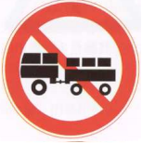 | 108 | Cấm ôtô kéo moóc | Để báo đ-ờng cấm tất cả các loại xe cơ giới kéo theo rơ-moóc kể cả môtô, máy kéo, ôtô khách kéo theo rơ-moóc đi qua, trừ loại ôtô sơ-mi rơ-moóc và các xe đ-ợc -u tiên (có kéo theo rơ-moóc) theo luật lệ nhà n-ớc quy định
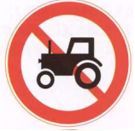 | 109 | Cấm máy kéo | Để báo đ-ờng cấm tất cả các loại máy kéo, kể cả máykéo bánh hơi và bánh xích đi qua
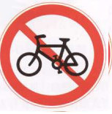 | 110a | Cấm đi xe đạp | Để báo đ-ờng cấm xe đạp đi qua. Biển không có giá trị cấm những ng-ời dắt xe đạp
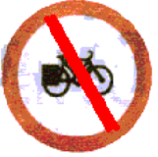 | 110b | Cấm xe đạp thồ | Để báo đ-ờng cấm xe đạp thồ đi qua. Biển này không cấm ng-ời dắt loại xe này
 | 111a | Cấm xe máy | Cấm xe máy đi qua Biển không hiệu lực đố với xe đạp
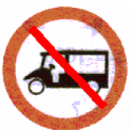 | 111b | Cấm xe ba bánh loại có động cơ(xe lam) | Để báo đường cấm xe ba bánh loại có động cơ(xe lam ) đi qua
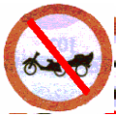 | 111c | Cấm xe ba bánh loại có động cơ(xe lôi máy) | Để báo đường cấm xe ba bánh loại có động cơ(xe lôi máy) đi qua

